Flx
Noções Básicas De Fluxogramas:
 | Um fluxograma é representação gráfica de um processo, passo à passo. É um processo de
normalização muito útil, principalmente quando temos que determinar um projeto complexo.
 | Desenvolvem-se o fluxograma de cima para baixo, da esquerda para a direita, as questões
devem ser apresentadas de forma a admitir 2 reposta: Sim (S) ou Não (N)
 | Simbologia:
INÍCIO
 | Início ou Fim de |  | Operação ou
Dar Baixa Na Lista
 | processo |  | processamento
FIM

 |  | Sentido do Fluxo | Dúvidas ou decisão:
Decisão?
Cortar?
 |  |  |  |  | N
 | Conector de rotina:
 |  |  |  | S

5
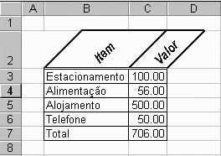

Faça o fluxograma para identificar o produto com valor igual a 50.00
Faça um fluxograma para ordenar os itens em ordem crescente

3

s=s+1
k=c
5

re(s)=le(k)
rv(s)=lv(k)

3

4

7
Operadores Lógicos:
"And", "Or"
Seja a Tabela de Vendas de Produtos Abaixo:
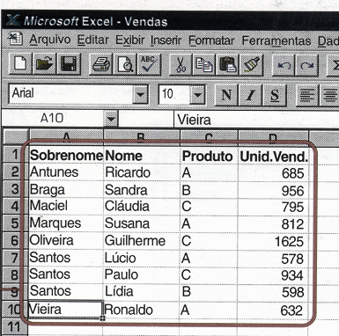

Relacione o conjunto dos vendedores do produto A
Faça o fluxograma para classificar os vendedores dos produtos, por produtos.

 | 165

10
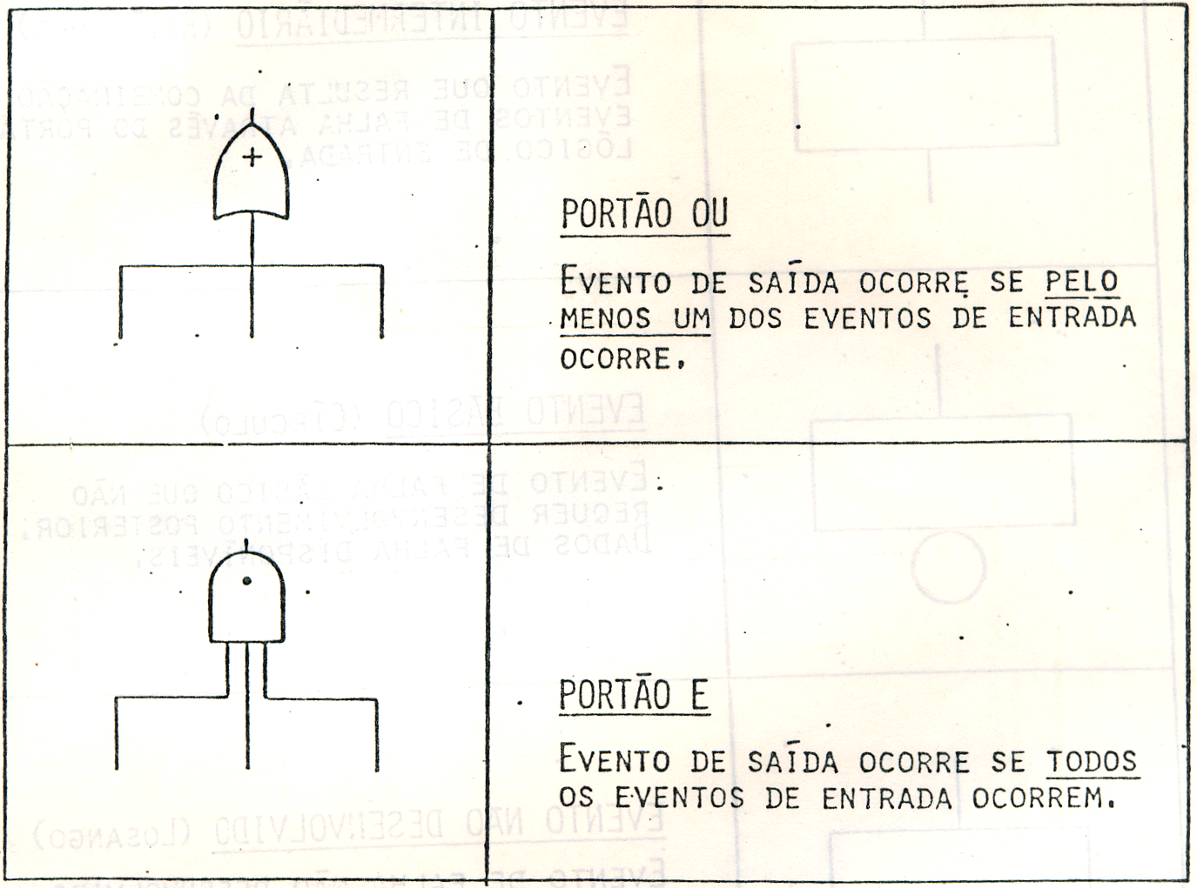
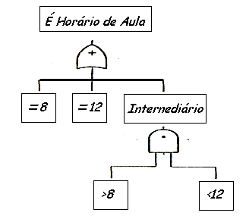
 | Tabela-Verdade
Uma tabela-verdade abrange os arranjos possíveis entre os juizos de proporções simples
Através desses arranjos obtem-se os juizos de proporções compostas valendo-se da regra
de montagem dos conectivos.

Negação: ~ (Não) |  |  | Disjunção: V (ou) |  |  | Conjunção Ù ( e)

 | p | ~p | p | q | pVq | p | q | pÙq
 | V | F | V | V | V | V | V | V
 | F | V | V | F | V | V | F | F
 |  |  | F | V | V | F | V | F
 |  |  | F | F | F | F | F | F

